24171
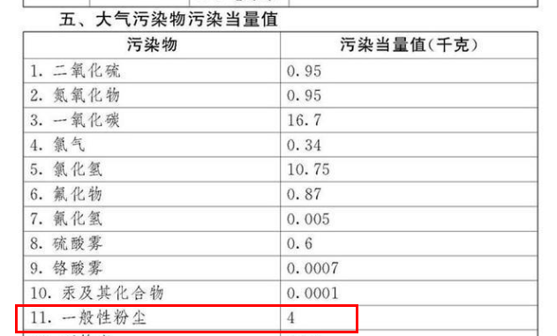
环保税计算公式
月应纳税额＝月排放量÷一般性粉尘污染当量值×具体适用税额
月排放量＝（扬尘产生量系数-扬尘排放量削减系数）×月建筑面积（施工面积、拆迁面积）
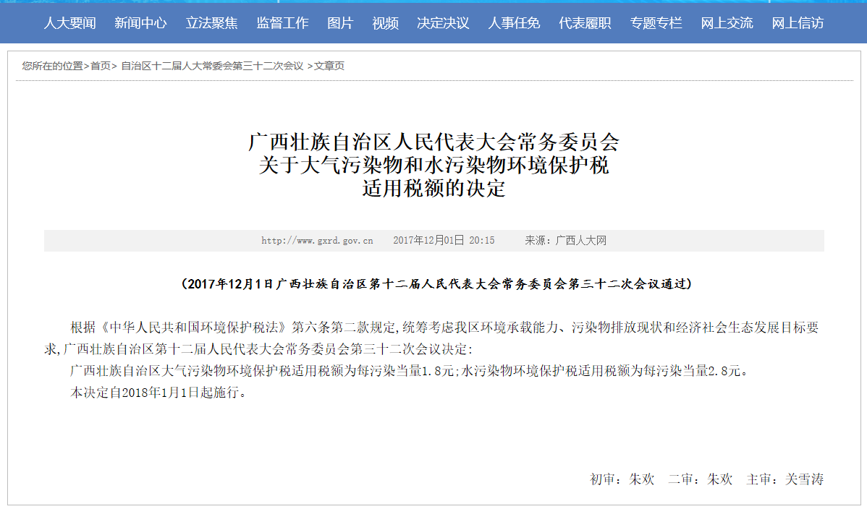
按次计算
建筑面积m2 | 扬尘系数 | 当量值 | 适用税额 | 应纳税额（元） | ERP号
20865 | 0.66 | 4 | 1.8 | 6196.91 | 24171

